Sheet1
产品图片 | 条形码 | 网店名称 | 厂家货号 | 供应商 | 客诉问题点 | 问题点分析 | 问题点处理方案 | 最后问题批次到货日期 | 客诉首次反馈日期 | 客户ID（多个排序按反馈时间由早及晚） | 问题图片1 | 问题图片2 | 问题图片3 | 问题图片4 | 备注1 | 备注2 | 备注3 | 备注4
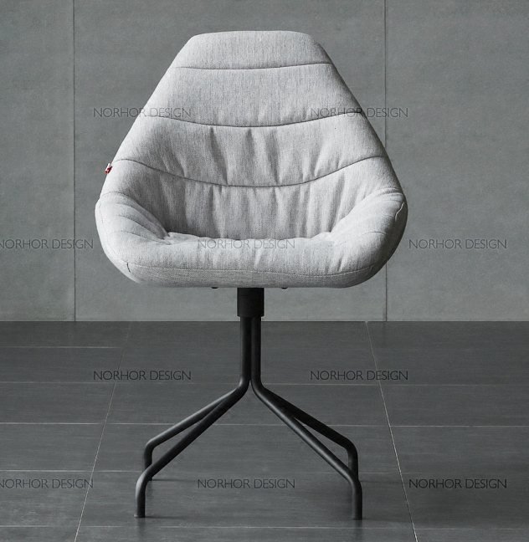 | CY0217 | Will餐椅 | SC-3427HQ | Asiades/Hongkong/limited | 1：腿断裂（共2起）。 2：高度不一（共1起）。 | 1：10月5号以后发货的都会加强包装。 2：批次不同，下单的时候请注意下单的条形码是否带F | 1：退换货 2：退换货 | 2019-09-10 | 2019-10-01 | miduocq\18042402866\13516821957 |  | 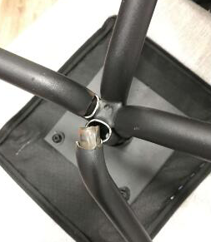
 | CY0218 | Will餐椅 | SC-3428HQ | Asiades/Hongkong/limited | 1：腿断裂（共2起）。 2：高度不一（共2起）。 | 1：10月5号以后发货的都会加强包装。 3：批次不同，下单的时候请注意下单的条形码是否带F | 1：退换货 3：退换货 | 2019-09-11 | 2019-10-02 | miduocq\18042402866\13516821957

